工作表1
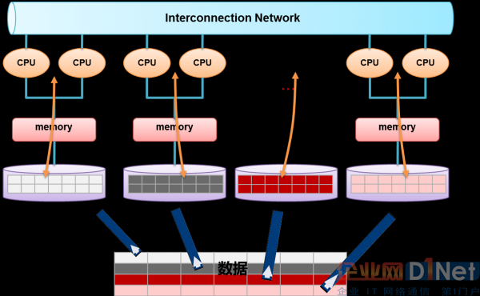
中国农业银行内部审计平台关于市面数据库的情况调研
名称 | 公司 | 价格（元/年） | 推荐数据容量 | 主要优点 | 主要缺点 | 存储数据类型 | 特点 | 对内审平台的好处 | 对内审平台的坏处
sybaseIQ | SAP
Oracle
mysql
hbase
mongodb
teradata
Greenplum | EMC |  |  |  |  |  | 基于Shared Nothing架构的面向结构化数据分析的新型数据库产品（可以叫做NewSQL）
Vertica | HP |  |  |  |  |  | 基于Shared Nothing架构的面向结构化数据分析的新型数据库产品（可以叫做NewSQL）
Asterdata | TD |  |  |  |  |  | 基于Shared Nothing架构的面向结构化数据分析的新型数据库产品（可以叫做NewSQL）
Gbase | 南大
8A
MPP |  |  |  |  |  |  | 硬件基于X86 PC 服务器；存储基于服务器自带的本地硬盘；操作系统主要是Linux;拥有极高的横向扩展能力（scale out）和内在的故障容错能力和数据高可用保障机制；能大大降低每TB数据的处理成本，为“大数据”处理提供技术和性价比支撑。 | 技术：基于列存储+MPP架构的新型数据库在核心技术上跟传统数据库有巨大差别，是为面向结构化数据分析设计开发的，能够有效处理PB级别的数据量。在技术上为很多行业用户解决了数据处理性能问题。 用户价值：新型数据库是运行在x-86 PC服务器之上的，可以大大降低数据处理的成本（1个数量级）。 未来趋势：新型数据库将逐步与Hadoop生态系统结合混搭使用，用MPP处理PB级别的、高质量的结构化数据，同时为应用提供丰富的SQL和事务支持能力；用Hadoop实现半结构化、非结构化数据处理。这样可同时满足结构化、半结构化和非结构化数据的处理需求。 下图2是南大通用正在做的大数据处理平台架构图，将逐步把MPP与Hadoop技术融合在一起，为用户提供透明的数据管理平台。
Cluster
DB2
TERA | 百度 |  |  |  |  |  | https://wenku.baidu.com/view/e42c6690ba4cf7ec4afe04a1b0717fd5360cb225.html
HANA | SAP |  |  |  |  |  | 这是一款基于内存、面向数据分析的内存数据库产品。
MPP关系型数据库与Hadoop的非关系型数据库 大数据存储技术路线最典型的共有三种： 第一种是采用MPP架构的新型数据库集群，重点面向行业大数据，采用Shared Nothing架构，通过列存储、粗粒度索引等多项大数据处理技术，再结合MPP架构高效的分布式计算模式，完成对分析类应用的支撑，运行环境多为低成本PC Server，具有高性能和高扩展性的特点，在企业分析类应用领域获得极其广泛的应用。 这类MPP产品可以有效支撑PB级别的结构化数据分析，这是传统数据库技术无法胜任的。对于企业新一代的数据仓库和结构化数据分析，目前最佳选择是MPP数据库。 第二种是基于Hadoop的技术扩展和封装，围绕Hadoop衍生出相关的大数据技术，应对传统关系型数据库较难处理的数据和场景，例如针对非结构化数据的存储和计算等，充分利用Hadoop开源的优势，伴随相关技术的不断进步，其应用场景也将逐步扩大，目前最为典型的应用场景就是通过扩展和封装Hadoop来实现对互联网大数据存储、分析的支撑。这里面有几十种NoSQL技术，也在进一步的细分。对于非结构、半结构化数据处理、复杂的ETL流程、复杂的数据挖掘和计算模型，Hadoop平台更擅长。 第三种是大数据一体机，这是一种专为大数据的分析处理而设计的软、硬件结合的产品，由一组集成的服务器、存储设备、操作系统、数据库管理系统以及为数据查询、处理、分析用途而特别预先安装及优化的软件组成，高性能大数据一体机具有良好的稳定性和纵向扩展性。

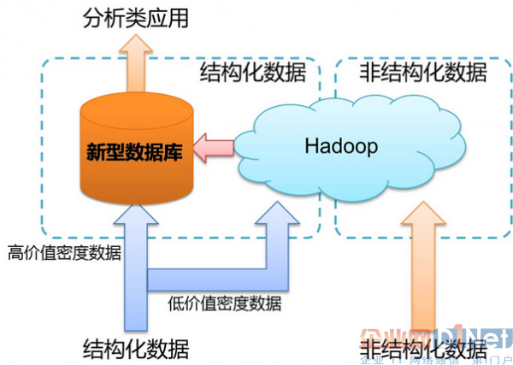
https://www.cnblogs.com/liangxiaofeng/p/5166795.html

